B - Infraestructura
 |  |  | GESTIÓN DOCUMENTAL |  |  |  |  |  |  |  |  |  |  |  |  |  |  |  |  | POLICÍA NACIONAL
Código:1GD-FR-0020
Fecha: 09/07/2025 |  |  | DIAGNÓSTICO INTEGRAL PARA LOS ARCHIVOS DE LA POLICÍA NACIONAL
Versión: 1
CONTINUIDAD DIAGNÓSTICO INTEGRAL PARA LOS ARCHIVOS DE LA POLICÍA NACIONAL

B. INFRAESTRUCTURA
ASPECTOS A TENER EN CUENTA
Los edificios y locaciones destinados como sedes de archivos, deberán cumplir con las condiciones de edificación, almacenamiento, medio ambiental, de seguridad y de mantenimiento que garanticen la adecuada conservación de los acervos documentales (Acuerdo 049 del 05/05/2000 "Por el cual se desarrolla el artículo 61 del capítulo 7º de conservación documentos el reglamento general de archivos sobre "condiciones de edificios y locales destinados a archivos").

B1. DATOS GENERALES Y UBICACIÓN DEL DEPÓSITO DE ARCHIVO
Fecha de Construcción |  |  |  |  |  | Acto Administrativo de construcción |  |  |  | Condición Legal del Bien Inmueble |  | Ubicación Geográfica |  |  |  |  |  |  |  |  | Ubicación específica
Día |  | Mes |  | Año |  |  |  |  |  |  |  | Zona |  |  | Punto cardinal |  |  | Unidad Administrativa
6 |  | 3 |  | 2011 |  | NO |  |  |  | Arrendado |  | Urbana |  |  | Noroccidente |  |  | Localidad |  |  | En la sede principal de la unidad (Interna)
B.2 ESTADO DE LA EDIFICACIÓN
Estado de la Construcción |  |  |  |  |  | Niveles de la Edificación |  | Nivel de Ubicación del Archivo |  | Servicios Básicos |  |  | Inmediaciones / áreas colindantes |  |  |  | Situaciones de Riesgo Detectadas
Construida |  |  |  |  |  | Cuatro |  | Uno |  | Luz, Agua, Alcantarillado, Internet |  |  | Armerillos, Almacén de Intendencia
B.3 CONDICIONES TÉCNICAS MÍNIMAS EXIGIDAS
Área Administrativa |  |  |  | Zona de Consulta |  |  |  | Depósitos Documentales |  |  | Laboratorio de Microfilmación |  |  |  | Laboratorio de Digitalización |  |  |  | Zona Cuarentena (Biodeterioro)
Interno | Área en m² |  |  | Interno | Área en m² |  |  | Externo | Área en m² |  |  | Área en m² |  |  |  | Área en m² |  |  |  | Área en m²
 | 41.82 |  |  |  | 41.82 |  |  |  | 135.91 |  |  | No aplica |  |  |  | No aplica |  |  |  | No aplica
Las diferentes áreas se encuentran aisladas |  |  |  |  |  |  | No | Número de Depósitos Documentales |  |  |  |  |  | 1 | Total de m² asignados |  |  |  |  |  |  |  | 135.91
ESTANTERÍA / ARCHIVADORES, SEÑALÉTICA Y SISTEMA DE ILUMINACIÓN
Estantería |  | Clase y Altura |  |  |  |  |  | Sistema de Iluminación |  | Existencia de Luz |  |  |  |  | Señalética, rutas de evacuación, plan de contingencia frente a desastres |  | El Archivo de la Unidad cuenta con sistema de señalización
 |  | Archivadores Rodantes con 2,20 metros de altura |  |  |  |  |  |  |  | Natural y artificial |  |  |  |  |  |  | Orientadoras, Informativas |  |  |  |  |  |  | Aire Acondicionado
 |  | Longitud |  |  |  |  |  |  |  | Sistema Utilizado |  |  |  |  |  |  | Se cuenta con plan de emergencia y contingencia |  |  |  |  |  |  | Deshumificador
 |  | Estantería de menos de 100 metros de longitud |  |  |  |  |  |  |  | Fluorescente |  |  |  |  |  |  | Si |  |  |  |  |  |  | Extractor
 |  | Capacidad de soportar peso |  |  |  |  |  |  |  | Intensidad e impacto |  |  |  |  |  |  | Rutas de evacuación y salidas de emergencia |  |  |  |  |  |  | Extractor Eléctrico
 |  | Cada bandeja soporta un peso de 100 kg / mt lineal |  |  |  |  |  |  |  | Radiación visible lumínica mayor a 100 lux. |  |  |  |  |  |  | El Archivo cuenta con una salida debidamente señalizada |  |  |  |  |  |  | Humificador
SISTEMA DE VENTILACIÓN Y CONDICIONES AMBIENTALES |  |  |  |  |  |  |  |  |  |  |  |  |  |  |  |  |  |  |  |  |  |  |  | Luxómetro
Ventilación |  | Clase de Ventilación |  |  |  |  |  | Los depósitos cuentan con sistemas de regulación ambiental |  | Condiciones Ambientales |  |  |  |  | Mantenimiento y Limpieza |  | Área Administrativa |  |  |  |  |  |  | Termohigrómetro
 |  | Natural y artificial |  |  |  |  |  |  |  | Control, regulación y verificaión de Humedad Relativa, Temperatura, iluminación, polvo |  |  |  |  |  |  | Diario |  |  |  |  |  |  | Ventiladores
 |  | Sistema de Ventilación Artificial |  |  |  |  |  |  |  | De no aplicarse ningún sistema, escoja el motivo |  |  |  |  |  |  | Área de Consulta y Depósitos |  |  |  |  |  |  | Todos los anteriores
 |  | Extractores e Inyectores de Aire |  |  |  |  |  |  |  |  |  |  |  |  |  |  | Semanal |  |  |  |  |  |  | Aire Acondicionado - Deshumificador
 |  | Sistema de Ventilación Naturales |  |  |  |  |  |  |  | Nombre los equipos existentes en el depósito documental ( aire acondicionado, Deshumificador, Extractor, Extractor eléctrico, Humificador, Luxómetro, Termohigrómetro, Ventiladores |  |  |  |  |  |  | Laboratorios de Digitalización y Microfilmación |  |  |  |  |  |  | Aire Acondiconado - Humificador
 |  | Puertas |  |  |  |  |  |  |  | Extractor, deshumificador, termohigrometros, luxometro |  |  |  |  |  |  | No Aplica |  |  |  |  |  |  | Aire Acondicioando - Luxómetro
B.4 SISTEMA DE SEGURIDAD |  |  |  |  |  |  |  |  |  |  |  |  |  |  |  |  |  |  |  |  |  |  |  | Aire Acondiconado - Termohoigrómetro
Circuito Cerrado de Televisión |  |  | Fecha último mantenimiento |  | Sistema Biométrico |  |  | Fecha último mantenimiento |  | Alarma contra robos |  | Fecha último mantenimiento |  | Sistema Contra Incendios (Detención y Extinción) |  |  | Fecha último mantenimiento |  | Seguridad Policial |  |  | Cantidad personal por turno |  | Aire Acondicionado - Ventiladores
No |  |  | DD-MM-AAAA |  | Si |  |  | 2025-12-11 |  | No |  | DD-MM-AAAA |  | No |  |  | DD-MM-AAAA |  | No |  |  | No aplica |  | Deshumificador - Extractor
B.5 ELEMENTOS Y EQUIPOS ASIGNADOS AL GRUPO DE GESTIÓN DOCUMENTAL Y DEPÓSITOS DOCUMENTALES |  |  |  |  |  |  |  |  |  |  |  |  |  |  |  |  |  |  |  |  |  |  |  | Deshumificador - Extractor eléctrico
Elementos |  |  |  |  | Cantidad | Fecha último mantenimiento o calibración |  |  | Elementos |  |  |  |  | Cantidad | Equipos |  |  |  |  | Cantidad | Fecha último mantenimiento o calibración |  |  | Deshumificador - Luxómetro
Cuenta con extintores CO2 |  |  |  |  | 2 | 15 | 12 | 2025 | Puestos de Trabajo |  |  |  |  | 7 | Termohigrómetros |  |  |  |  | 2 | 5 | 12 | 2025 | Deshumificador - Termohigrometro
Cuenta con extintores Multipropósito |  |  |  |  | 0 | DD | MM | AAAA | Teléfonos |  |  |  |  | 0 | Deshumidificadores / Humidificadores |  |  |  |  | 1 | N/A | N/A | N/A | Deshumificador - ventiladores
Cuenta con extractores de aire |  |  |  |  | 2 | 3 | 9 | 2025 | Unidades de Conservación (Cajas) |  |  |  |  | 132 | Equipos de Microfilmación |  |  |  |  | 0 | DD | MM | AAAA | Extractor - Humificador
Cuenta con sensores de movimiento: |  |  |  |  | 0 | DD | MM | AAAA | Unidades de Conservación (Carpetas) |  |  |  |  | 228 | Equipos de digitalización (Escáneres) |  |  |  |  | 2 | 19 | 3 | 2025 | Extractor - Luxómetro
Otros |  |  |  |  | 0 | DD | MM | AAAA | Equipos de Cómputo |  |  |  |  | 7 | Impresoras- fotocopiadoras |  |  |  |  | 0 | DD | MM | AAAA | Extractor Termohigrómetro
Cuáles? |  |  |  |  |  |  |  |  |  |  |  |  |  |  |  |  |  |  |  |  |  |  |  | Extractor Ventiladores
EVIDENCIA FOTOGRÁFICA |  |  |  |  |  |  |  |  |  |  |  |  |  |  |  |  |  |  |  |  |  |  |  | Extractor -eléctrico Humificador
ANEXAR REGISTRO FOTOGRÁFICO QUE DEN CUENTA DE LAS CONDICIONES TÉCNICAS MÍNIMAS QUE PRESENTA LA ESTRUCTURA DEL ARCHIVO, EQUIPAMIENTO Y MOBILIARIO, ESTANTERÍA, SEÑALÉTICA Y SEGURIDAD, LAS ÁREAS COLINDANTES Y EL ESTADO DE LA INFORMACIÓN ADMINISTRADA POR LA UNIDAD |  |  |  |  |  |  |  |  |  |  |  |  |  |  |  |  |  |  |  |  |  |  |  | Extractor eléctrico- Luxómetro
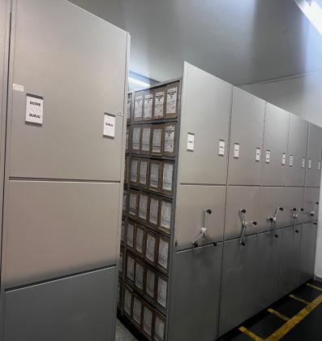 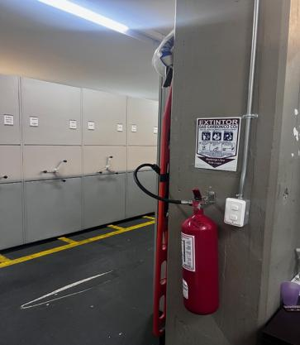 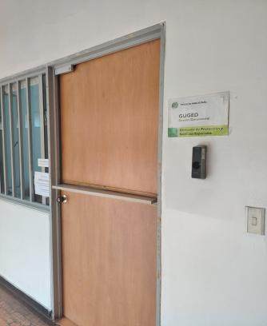 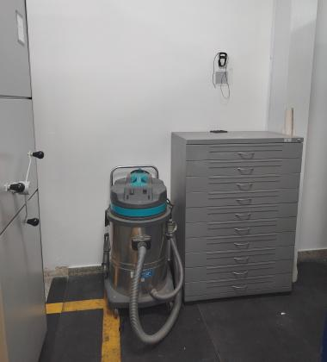 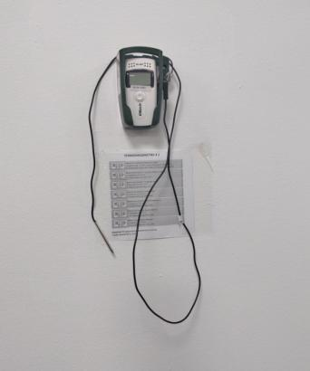 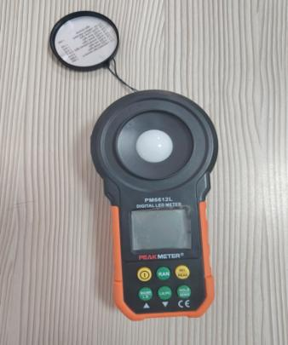 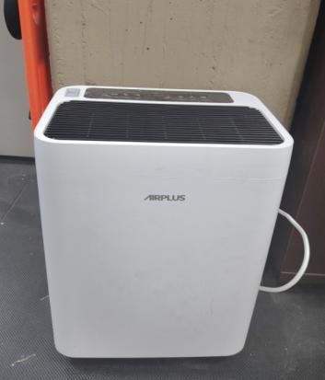 |  |  |  |  |  |  |  |  |  |  |  |  |  |  |  |  |  |  |  |  |  |  |  | Extractor eléctrico - Termohigrómetro
 |  |  |  |  |  |  |  |  |  |  |  |  |  |  |  |  |  |  |  |  |  |  |  | Extractor eléctrico - Ventiladores
 |  |  |  |  |  |  |  |  |  |  |  |  |  |  |  |  |  |  |  |  |  |  |  | Humificador - Luxómetro
 |  |  |  |  |  |  |  |  |  |  |  |  |  |  |  |  |  |  |  |  |  |  |  | Humificador - Termohigrómetro
 |  |  |  |  |  |  |  |  |  |  |  |  |  |  |  |  |  |  |  |  |  |  |  | Humificador - Ventiladores
 |  |  |  |  |  |  |  |  |  |  |  |  |  |  |  |  |  |  |  |  |  |  |  | Aire Acondicionado - Deshumificador - Humificador
 |  |  |  |  |  |  |  |  |  |  |  |  |  |  |  |  |  |  |  |  |  |  |  | Aire Acondiconado - Humificador -
 |  |  |  |  |  |  |  |  |  |  |  |  |  |  |  |  |  |  |  |  |  |  |  | Aire Acondicioando - Luxómetro
 |  |  |  |  |  |  |  |  |  |  |  |  |  |  |  |  |  |  |  |  |  |  |  | Aire Acondiconado - Termohoigrómetro
 |  |  |  |  |  |  |  |  |  |  |  |  |  |  |  |  |  |  |  |  |  |  |  | Aire Acondicionado - Ventiladores

Fecha de Elaboración |  |  |  | 25 | 3 | 2026 |  | Fecha de Elaboración |  |  | 25 | 3 | 2026 |  |  |  |  | VISTO BUENO JEFE DE LA UNIDAD
Diagnóstico Elaborado por: |  |  |  |  |  |  |  | Jefe Grupo de Gestión Documental o quien haga sus veces |  |  |  |  |  |  | Jefe o Comandante de Unidad (E)
 |  |  |  | Grado Nombres y Apellidos |  |  |  |  |  |  | Grado Nombres y Apellidos |  |  |  |  |  |  | Grado Nombres y Apellidos

Firma |  |  |  |  |  |  |  | Firma |  |  |  |  |  |  | Firma

C - Características Documentac.
 |  |  | GESTIÓN DOCUMENTAL |  |  |  |  |  |  |  |  |  |  |  |  |  |  |  |  |  | POLICÍA NACIONAL
Código:1GD-FR-0020
Fecha: 09/07/2025 |  |  | DIAGNÓSTICO INTEGRAL PARA LOS ARCHIVOS DE LA POLICÍA NACIONAL
Versión: 1

CONTINUIDAD DIAGNÓSTICO INTEGRAL PARA LOS ARCHIVOS DE LA POLICÍA NACIONAL

C. CARACTERÍSTICAS DE LA DOCUMENTACIÓN
IDENTIFICACIÓN DEL FONDO ACUMULADO O DOCUMENTAL
UNIDAD POLICIAL: |  |  |  |  | DIRECCIÓN DE PROTECCIÓN Y SERVICIOS ESPECIALES |  |  |  |  |  |  | DEPENDENCIA PRODUCTORA: |  |  |  |  | GRUPO GESTIÓN DOCUMENTAL
ACERVO DOCUMENTAL
Clase de archivo | Fechas Extremas Acervo Documental |  |  |  |  |  | Cantidades de Unidades de Conservación (Cajas) |  | Cantidad Soportes Documentales
Archivo de Gestión | Fecha Inicial |  | 31 | 1 | 2003 |  | 847 |  | Papel (carpetas) | Análogo | Digital | Planos | Libros | Videos | Fotografías |  | Cintas |  | Microfilms |  | Magnéticos y ópticos |  | Pergaminos
 | fecha final |  | 17 | 3 | 2026 |  |  |  | 8,317 | N/A | N/A | N/A | 739 | N/A | N/A |  | N/A |  | N/A |  | N/A |  | N/A
Archivo Central | Fecha Inicial |  | 2 | 8 | 1989 |  | 5,679 |  | Papel (carpetas) | Análogo | Digital | Planos | Libros | Videos | Fotografías |  | Cintas |  | Microfilms |  | Magnéticos y ópticos |  | Pergaminos
 | fecha final |  | 27 | 12 | 2023 |  |  |  | 48,355 | N/A | N/A | N/A | 13,703 | N/A | N/A | N/A | N/A | N/A | N/A | N/A | N/A | N/A | N/A | N/A
Archivo Intermedio | Fecha Inicial |  | 10 | 3 | 1998 |  | 12,477 |  | Papel (carpetas) | Análogo | Digital | Planos | Libros | Videos | Fotografías |  | Cintas |  | Microfilms |  | Magnéticos y ópticos |  | Pergaminos
 | fecha final |  | 20 | 3 | 2026 |  |  |  | 49,574 | Análogo | N/A | N/A | 14,865 | N/A | N/A | N/A | N/A | N/A | N/A | N/A | N/A | N/A | N/A | N/A
Archivo Histórico | Fecha Inicial |  | día: | mes: | aaaa |  | N/A |  | Papel (carpetas) | Análogo | Digital | Planos | Libros | Videos | Fotografías |  | Cintas |  | Microfilms |  | Magnéticos y ópticos |  | Pergaminos
 | fecha final |  | día: | mes: | aaaa |  |  |  | N/A | N/A | N/A | N/A | N/A | N/A | N/A |  | N/A |  | N/A |  | N/A |  | N/A
Cantidad de Metros Lineales (correspondiente a 4 cajas por metro lineal) |  |  | 4,750,75

C1. ASPECTOS ARCHIVÍSTICOS
¿La información cumple con todos los parámetros de organización exigidos por el Archivo General de la Nación para la información intervenida con TVD y que corresponde a fondos acumulados? |  |  |  |  |  | Vigencia | Clase de Archivo |  |  |  | Porcentaje de organización | Cantidad en metros lineales organizada | La información cuenta con Inventarios documentales |  | Total de Inventarios documentales | Frecuencia de Consulta |  |  | Observaciones
 |  |  |  |  |  |  | Gestión | Central | Intermedio | Histórico |  |  | SI | NO |  | Alta | Media | Baja
 |  |  |  |  |  | 1989 |  | x |  |  | 100% | 0.15 | x |  |  |  |  | x
 |  |  |  |  |  | 1991 |  | x |  |  | 100% | 0.12 | x |  |  |  |  | x
 |  |  |  |  |  | 1993 |  | x |  |  | 100% | 2.039 | x |  |  |  |  | x
 |  |  |  |  |  | 1994 |  | x |  |  | 100% | 2.892 | x |  |  |  |  | x
 |  |  |  |  |  | 1995 |  | x |  |  | 100% | 1.462 | x |  |  |  |  | x
 |  |  |  |  |  | 1996 |  | x |  |  | 100% | 5.269 | x |  |  |  |  | x
 |  |  |  |  |  | 1997 |  | x |  |  | 100% | 11.179 | x |  |  |  |  | x
 |  |  |  |  |  | 1998 |  | x |  |  | 100% | 8.253 | x |  |  |  |  | x
 |  |  |  |  |  | 1999 |  | x |  |  | 100% | 25.535 | x |  |  |  |  | x
 |  |  |  |  |  | 2000 |  | x |  |  | 100% | 65.828 | x |  |  |  |  | x
 |  |  |  |  |  | 2001 |  | x |  |  | 100% | 70.521 | x |  |  |  |  | x
 |  |  |  |  |  | 2002 |  | x |  |  | 100% | 90.563 | x |  |  |  |  | x
 |  |  |  |  |  | 2003 |  | x |  |  | 100% | 148.184 | x |  |  |  |  | x
 |  |  |  |  |  | 2004 |  | x |  |  | 100% | 141.838 | x |  |  |  |  | x
¿La información cumple con todos los parámetros de organización exigidos por el Archivo General de la Nación para la información intervenida con TRD? |  |  |  |  |  | Vigencia | Clase de Archivo |  |  |  | Porcentaje de organización | Cantidad en metros lineales organizada | La información cuenta con Inventarios documentales |  | Total de Inventarios documentales | Frecuencia de Consulta |  |  | Observaciones
 |  |  |  |  |  |  | Gestión | Central | Intermedio | Histórico |  |  | SI | NO |  | Alta | Media | Baja
 |  |  |  |  |  | 2005 |  | X |  |  | 100% | 41.1094 | X |  |  |  |  | X
 |  |  |  |  |  | 2006 |  | X |  |  | 100% | 30.318 | X |  |  |  |  | X
 |  |  |  |  |  | 2007 |  | X |  |  | 100% | 40.3674 | X |  |  |  |  | X
 |  |  |  |  |  | 2008 |  | X |  |  | 100% | 55.0606 | X |  |  |  |  | X
 |  |  |  |  |  | 2009 |  | X |  |  | 100% | 59.0538 | X |  |  |  |  | X
 |  |  |  |  |  | 2010 |  | X |  |  | 100% | 94.4384 | X |  |  |  |  | X
 |  |  |  |  |  | 2011 |  | X |  |  | 100% | 138.5398 | X |  |  |  |  | X
 |  |  |  |  |  | 2012 |  | X |  |  | 100% | 86.5752 | X |  |  |  |  | X
 |  |  |  |  |  | 2013 |  | X |  |  | 100% | 57.052 | X |  |  |  |  | X
 |  |  |  |  |  | 2014 |  | X |  |  | 100% | 35.5646 | X |  |  |  |  | X
 |  |  |  |  |  | 2015 |  | X |  |  | 100% | 52.7366 | X |  |  |  |  | X
 |  |  |  |  |  | 2016 |  | X |  |  | 100% | 73.8544 | X |  |  |  |  | X
 |  |  |  |  |  | 2017 |  | X |  |  | 100% | 68.5 | X |  |  |  |  | X
 |  |  |  |  |  | 2018 |  | X |  |  | 100% | 442,500 | X |  |  |  |  | X
 |  |  |  |  |  | 2019 |  | X |  |  | 100% | 45 | X |  |  |  |  | X
 |  |  |  |  |  | 2020 |  | X |  |  | 100% | 36.75 | X |  |  |  |  | X
 |  |  |  |  |  | 2021 |  | X |  |  | 100% | 48 | X |  |  |  |  | X
 |  |  |  |  |  | 2022 |  | X |  |  | 100% | 13 | X |  |  |  |  | X | Por Supresión del Area de Proteccion Ambiental , jefatura para la proteccion presidencial y el Grupo de comunicaciones estrategicas en la nueva estrucutra mediante Resolución Nro. 0270 del 25/01/2023
AFECTACIÓN DE LA DOCUMENTACIÓN
Información con afectación química, física y biológica |  |  |  |  | Clase de Archivo | Utiliza elementos de bioseguridad |  | Vigencia | Porcentaje de Afectación | Cantidad en metros lineales afectados (correspondiente a 4 cajas por metro lineal) | Total de Inventarios documentales. |  | Frecuencia de Consulta |  |  | Aislamiento |  | Afectación de la información |  |  | Observaciones
 |  |  |  |  |  | SI | NO |  |  |  |  |  | Alta | Media | Baja | SI | NO | Química | Biológica | Física
 |  |  |  |  | Archivo Central | N/A | N/A | N/A | N/A | N/A | N/A |  | N/A | N/A | N/A | N/A | N/A | N/A | N/A | N/A | N/A

VERIFICACIÓN DE LA DOCUMENTACIÓN CON AFECTACIÓN
Clase de Archivo |  | Vigencia |  |  | Datos Organización |  |  |  | ESTADO DEL ACERVO
 |  |  |  |  |  |  |  |  | BIOLÓGICO |  |  |  | QUÍMICO |  | FÍSICO
 |  |  |  |  | Serie Documental | Número de Folios | Tipo de Unidad de Conservación | Soporte | Hongos | Insectos | Roedores | Otros | Ruptura | Transparencia | Desgarro | Manchas | Humedad | Fragilidad | Rasgadura | Faltante | Fragment. | Doblez | Material Metálico | Otro
Archivo Central |  | 1989 hasta 2023 |  |  | cronológica | 200-250 | cajas - carpetas | SI | NO | NO | NO | NO | NO | NO | NO | NO | NO | NO | NO | NO | NO | NO | NO | NO

C2. INSTRUMENTOS ARCHIVÍSTICOS
Clase de Archivo |  | Vigencia |  |  | Sistema de Ordenación | Cuenta con Instrumentos de control |  |  |  |  |  |  | Existe Cronograma de Transferencias Vigente |  | Cuenta con Tablas de Retención Documental -TRD vigentes |  |  |  |  |  | Se han realizado transferencias documentales
 |  |  |  |  |  | Catálogo Documental | Cuadros de Clasificación | Tablas de Retención Documental (TRD) | Inventario Documental | Tablas de Valoración Documental (TVD) | Banco terminológico (series y sub-series documentales) | Otros ¿Cual? | SI | NO | SI | NO | Acto Administrativo de aprobación
 |  |  |  |  |  |  |  |  |  |  |  |  |  |  |  |  |  |  |  |  | SI | NO | Vigencia | Instrumento Archivístico
Archivo Central |  | 1989 |  |  | Númerica (ordinal, cronológico) | NO |  |  | SI | NO | NO |  |  | X |  | X |  |  |  |  |  | X | 1989 | formato unico invetario documental (FUD).
Archivo Central |  | 1990 |  |  | Númerica (ordinal, cronológico) | NO |  |  | SI | NO | NO |  |  | X |  | X |  |  |  |  |  | X | 1990 | formato unico invetario documental (FUD).
Archivo Central |  | 1991 |  |  | Númerica (ordinal, cronológico) | NO |  |  | SI | NO | NO |  |  | X |  | X |  |  |  |  |  | X | 1991 | formato unico invetario documental (FUD).
Archivo Central |  | 1992 |  |  | Númerica (ordinal, cronológico) | NO |  |  | SI | NO | NO |  |  | X |  | X |  |  |  |  |  | X | 1992 | formato unico invetario documental (FUD).
Archivo Central |  | 1993 |  |  | Númerica (ordinal, cronológico) | NO |  |  | SI | NO | NO |  |  | X |  | X |  |  |  |  |  | X | 1993 | formato unico invetario documental (FUD).
Archivo Central |  | 1994 |  |  | Númerica (ordinal, cronológico) | NO |  |  | SI | NO | NO |  |  | X |  | X |  |  |  |  |  | X | 1994 | formato unico invetario documental (FUD).
Archivo Central |  | 1995 |  |  | Númerica (ordinal, cronológico) | NO |  |  | SI | NO | NO |  |  | X |  | X |  |  |  |  |  | X | 1995 | formato unico invetario documental (FUD).
Archivo Central |  | 1996 |  |  | Númerica (ordinal, cronológico) | NO |  |  | SI | NO | NO |  |  | X |  | X |  |  |  |  |  | X | 1996 | formato unico invetario documental (FUD).
Archivo Central |  | 1997 |  |  | Númerica (ordinal, cronológico) | NO |  |  | SI | NO | NO |  |  | X |  | X |  |  |  |  |  | X | 1997 | formato unico invetario documental (FUD).
Archivo Central |  | 1998 |  |  | Númerica (ordinal, cronológico) | NO |  |  | SI | NO | NO |  |  | X |  | X |  |  |  |  |  | X | 1998 | formato unico invetario documental (FUD).
Archivo Central |  | 1999 |  |  | Númerica (ordinal, cronológico) | NO |  |  | SI | NO | NO |  |  | X |  | X |  |  |  |  |  | X | 1999 | formato unico invetario documental (FUD).
Archivo Central |  | 2000 |  |  | Númerica (ordinal, cronológico) | NO |  |  | SI | NO | NO |  |  | X |  | X |  |  |  |  |  | X | 2000 | formato unico invetario documental (FUD).
Archivo Central |  | 2001 |  |  | Númerica (ordinal, cronológico) | NO |  |  | SI | NO | NO |  |  | X |  | X |  |  |  |  |  | X | 2001 | formato unico invetario documental (FUD).
Archivo Central |  | 2002 |  |  | Númerica (ordinal, cronológico) | NO |  |  | SI | NO | NO |  |  | X |  | X |  |  |  |  |  | X | 2002 | formato unico invetario documental (FUD).
Archivo Central |  | 2003 |  |  | Númerica (ordinal, cronológico) | NO |  |  | SI | NO | NO |  |  | X |  | X |  |  |  |  |  | X | 2003 | formato unico invetario documental (FUD).
Archivo Central |  | 2004 |  |  | Númerica (ordinal, cronológico) | NO |  |  | SI | NO | NO |  |  | X |  | X |  |  |  |  |  | X | 2004 | formato unico invetario documental (FUD).
Archivo Central |  | 2005 |  |  | Númerica (ordinal, cronológico) | NO | SI | SI | SI | NO | NO |  | X |  | X |  | ACUERDO 016 DEL 2005 |  |  |  | X |  | 2005 | formato unico invetario documental (FUD).
Archivo Central |  | 2006 |  |  | Númerica (ordinal, cronológico) | NO | SI | SI | SI | NO | NO |  | X |  | X |  | ACUERDO 016 DEL 2005 |  |  |  | X |  | 2006 | formato unico invetario documental (FUD).
Archivo Central |  | 2007 |  |  | Númerica (ordinal, cronológico) | NO | SI | SI | SI | NO | NO |  | X |  | X |  | ACUERDO 016 DEL 2005 |  |  |  | X |  | 2007 | formato unico invetario documental (FUD).
Archivo Central |  | 2008 |  |  | Númerica (ordinal, cronológico) | NO | SI | SI | SI | NO | NO |  | X |  | X |  | ACUERDO 016 DEL 2005 |  |  |  | X |  | 2008 | formato unico invetario documental (FUD).
Archivo Central |  | 2009 |  |  | Númerica (ordinal, cronológico) | NO | SI | SI | SI | NO | NO |  | X |  | X |  | ACUERDO 016 DEL 2005 |  |  |  | X |  | 2009 | formato unico invetario documental (FUD).
Archivo Central |  | 2010 |  |  | Númerica (ordinal, cronológico) | NO | SI | SI | SI | NO | NO |  | X |  | X |  | ACTA No 002 ARGEN - SEGEN DE FECHA 06/07/2010 |  |  |  | X |  | 2010 | formato unico invetario documental (FUD).
Archivo Central |  | 2011 |  |  | Númerica (ordinal, cronológico) | NO | SI | SI | SI | NO | NO |  | X |  | X |  | ACTA No 002 ARGEN - SEGEN DE FECHA 06/07/2010 |  |  |  | X |  | 2011 | formato unico invetario documental (FUD).
Archivo Central |  | 2012 |  |  | Númerica (ordinal, cronológico) | NO | SI | SI | SI | NO | NO |  | X |  | X |  | ACTA No 002 ARGEN - SEGEN DE FECHA 06/07/2010 |  |  |  | X |  | 2012 | formato unico invetario documental (FUD).
Archivo Central |  | 2013 |  |  | Númerica (ordinal, cronológico) | NO | SI | SI | SI | NO | NO |  | X |  | X |  | instructivo 015 DIPRO-GUGED de fecha 06 de septiembre de 2013 |  |  |  | X |  | 2013 | formato unico invetario documental (FUD).
Archivo Central |  | 2014 |  |  | Númerica (ordinal, cronológico) | NO | SI | SI | SI | NO | NO |  | X |  | X |  | instructivo 015 DIPRO-GUGED de fecha 06 de septiembre de 2013 |  |  |  | X |  | 2014 | formato unico invetario documental (FUD).
Archivo Central |  | 2015 |  |  | Númerica (ordinal, cronológico) | NO | SI | SI | SI | NO | NO |  | X |  | X |  | instructivo 015 DIPRO-GUGED de fecha 06 de septiembre de 2013 |  |  |  | X |  | 2015 | formato unico invetario documental (FUD).
Archivo Central |  | 2016 |  |  | Númerica (ordinal, cronológico) | NO | SI | SI | SI | NO | NO |  | X |  | X |  | instructivo 015 DIPRO-GUGED de fecha 06 de septiembre de 2013 |  |  |  | X |  | 2016 | formato unico invetario documental (FUD).
Archivo Central |  | 2017 |  |  | Númerica (ordinal, cronológico) | NO | SI | SI | SI | NO | NO |  | X |  | X |  | instructivo 015 DIPRO-GUGED de fecha 06 de septiembre de 2013 |  |  |  | X |  | 2017 | formato unico invetario documental (FUD).
Archivo Central |  | 2018 |  |  | Númerica (ordinal, cronológico) | NO | SI | SI | SI | NO | NO |  | X |  | X |  | instructivo 015 DIPRO-GUGED de fecha 06 de septiembre de 2013 |  |  |  | X |  | 2018 | formato unico invetario documental (FUD).
Archivo Central |  | 2019 |  |  | Númerica (ordinal, cronológico) | NO | SI | SI | SI | NO | NO |  | X |  | X |  | instructivo 010 DIPRO-GUGED de fecha 23 de octubre de 2019 |  |  |  | X |  | 2019 | formato unico invetario documental (FUD).
Archivo Central |  | 2020 |  |  | Númerica (ordinal, cronológico) | NO | SI | SI | SI | NO | NO |  | X |  | X |  | instructivo 010 DIPRO-GUGED de fecha 23 de octubre de 2019 |  |  |  | X |  | 2020 | formato unico invetario documental (FUD).
Archivo Central |  | 2021 |  |  | Númerica (ordinal, cronológico) | NO | SI | SI | SI | NO | NO |  | X |  | X |  | instructivo 010 DIPRO-GUGED de fecha 23 de octubre de 2019 |  |  |  | X |  | 2021 | formato unico invetario documental (FUD).
Archivo Central |  | 2022 |  |  | Númerica (ordinal, cronológico) | NO | SI | SI | SI | NO | NO |  | X |  | X |  | instructivo 006 DIPRO-GUGED de fecha 17 de abril de 2022 |  |  |  | X |  | 2022 | formato unico invetario documental (FUD).
Archivo Central |  | 2023 |  |  | Númerica (ordinal, cronológico) | NO | SI | SI | SI | NO | NO |  | X |  | X |  | instructivo 002 DIPRO-GUGED de fecha 23 de febrero de 2024 |  |  |  | X |  | 2023 | formato unico invetario documental (FUD).
C3. ELIMINACIÓN DOCUMENTAL
Clase de Archivo |  | Vigencia |  | Se ha realizado eliminación documental |  |  |  |  |  | Cuentan con las actas de eliminación documental |  |  | Material Eliminado |  |  |  |  |  |  |  |  |  |  | Cantidad en metros lineales de la información eliminada
 |  |  |  | SI | NO | Causa |  |  |  | SI | NO | Número y fecha del Acta | Papel (carpetas) | Análogo | Digital | Planos | Libros | Videos | Cintas | Pergaminos | Fotografías | Microfilmes | Magnéticos y ópticos
Archivo Central |  | 2012 |  | x |  | cumplieron su siclo vital |  |  |  | X |  | ACTA 001 DIPRO-GUGED de 20 de enero de 2012 | X
Archivo Central |  | 2012 |  | x |  | cumplieron su siclo vital |  |  |  | X |  | ACTA 002 DIPRO-GUGED de 20 de enero de 2012 | X
Archivo Central |  | 2012 |  | x |  | cumplieron su siclo vital |  |  |  | X |  | ACTA 005 DIPRO-GUGED de 24 de enero de 2012 | X
Archivo Central |  | 2012 |  | x |  | cumplieron su siclo vital |  |  |  | X |  | ACTA 007 DIPRO-GUGED de 30 de enero de 2012 | X
Archivo Central |  | 2012 |  | x |  | cumplieron su siclo vital |  |  |  | X |  | ACTA 009 DIPRO-GUGED de 07 de febrero de 2012 | X
Archivo Central |  | 2012 |  | x |  | cumplieron su siclo vital |  |  |  | X |  | ACTA 044 DIPRO-GUGED de 23 de abril de 2012 | X
Archivo Central |  | 2012 |  | x |  | cumplieron su siclo vital |  |  |  | X |  | ACTA 039 DIPRO-GUGED de 02 de mayo de 2012 | X
Archivo Central |  | 2013 |  | x |  | cumplieron su siclo vital |  |  |  | X |  | ACTA 150 DIPRO-GUGED de 26 de septiembre de 2013 | X
Archivo Central |  | 2013 |  | x |  | cumplieron su siclo vital |  |  |  | X |  | ACTA 151 DIPRO-GUGED de 26 de septiembre de 2013 | X
Archivo Central |  | 2013 |  | x |  | cumplieron su siclo vital |  |  |  | X |  | ACTA 152 DIPRO-GUGED de 26 de septiembre de 2013 | X
Archivo Central |  | 2013 |  | x |  | cumplieron su siclo vital |  |  |  | X |  | ACTA 153 DIPRO-GUGED de 26 de septiembre de 2013 | X
Archivo Central |  | 2013 |  | x |  | cumplieron su siclo vital |  |  |  | X |  | ACTA 154 DIPRO-GUGED de 26 de septiembre de 2013 | X
Archivo Central |  | 2014 |  | x |  | cumplieron su siclo vital |  |  |  | X |  | ACTA 106 DIPRO-GUGED de 21 de abril de 2014 | X
Archivo Central |  | 2014 |  | x |  | cumplieron su siclo vital |  |  |  | X |  | ACTA 107 DIPRO-GUGED de 21 de abril de 2014 | X
Archivo Central |  | 2014 |  | x |  | cumplieron su siclo vital |  |  |  | X |  | ACTA 108 DIPRO-GUGED de 21 de abril de 2014 | X
Archivo Central |  | 2014 |  | x |  | cumplieron su siclo vital |  |  |  | X |  | ACTA 109 DIPRO-GUGED de 27 de abril de 2014 | X
Archivo Central |  | 2014 |  | x |  | cumplieron su siclo vital |  |  |  | X |  | ACTA 231 DIPRO-GUGED de 77 de octubre de 2014 | X
Archivo Central |  | 2014 |  | x |  | cumplieron su siclo vital |  |  |  | X |  | ACTA 235 DIPRO-GUGED de 22 de octubre de 2014 | X
Archivo Central |  | 2015 |  | x |  | cumplieron su siclo vital |  |  |  | X |  | ACTA 103 DIPRO-GUGED de 16 de octubre de 2015 | X
EVIDENCIA FOTOGRÁFICA
ANEXAR REGISTRO FOTOGRÁFICO QUE DEN CUENTA DE LA ELIMINACIÓN DOCUMENTAL REALIZADA
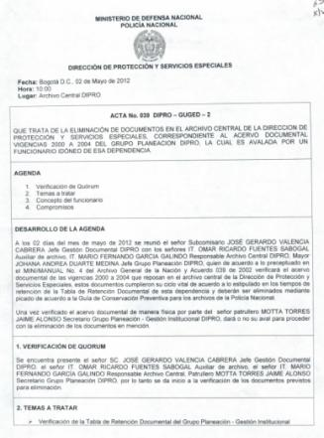
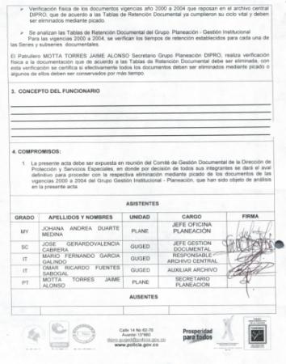
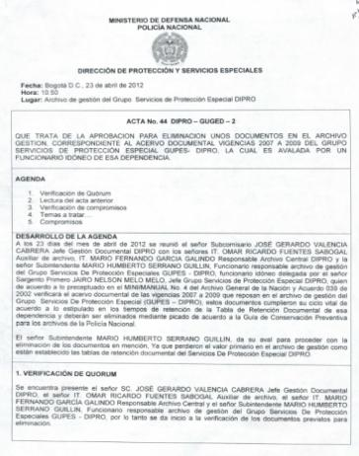
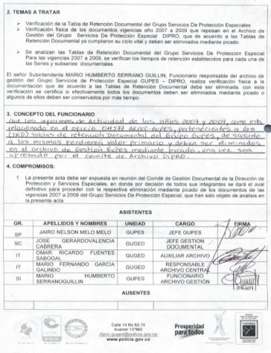
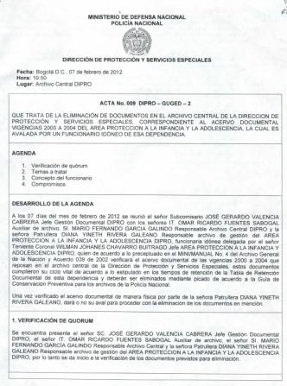
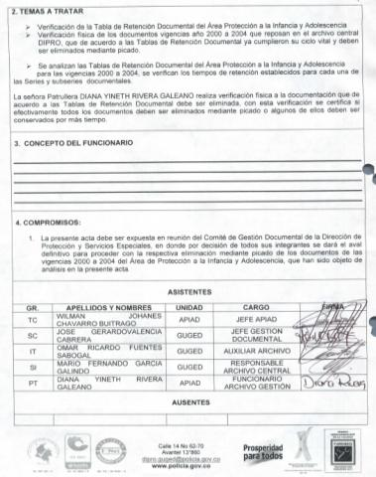
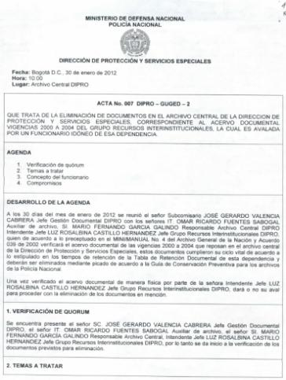
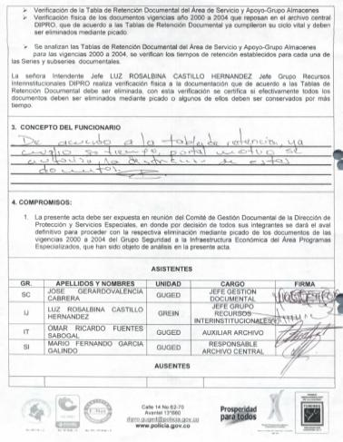
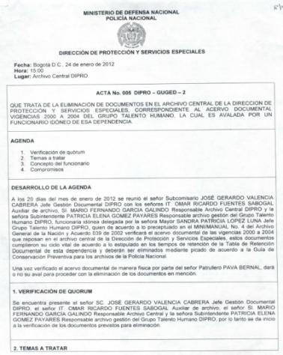
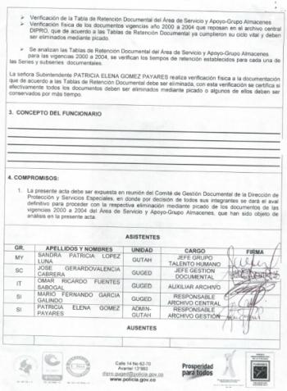

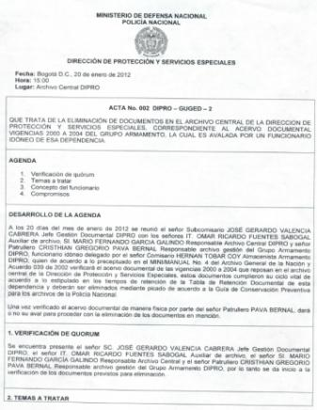
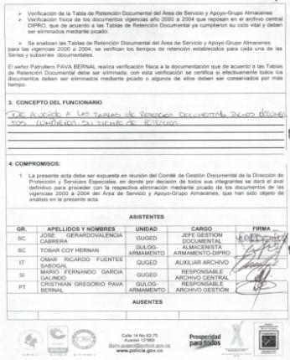
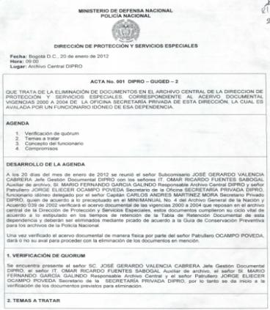
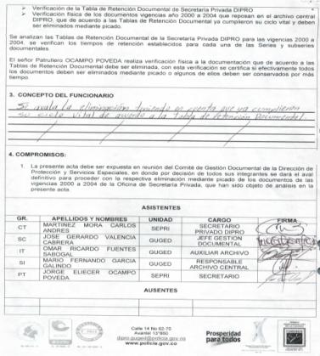
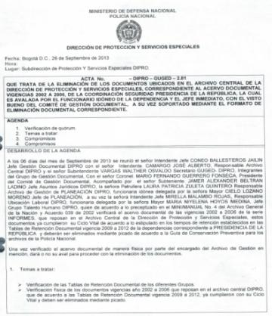
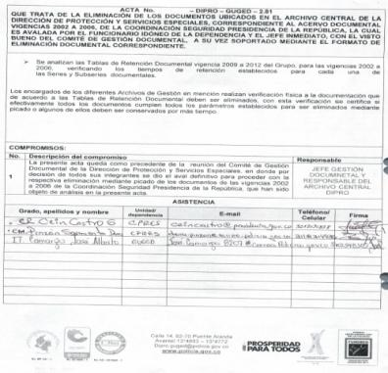
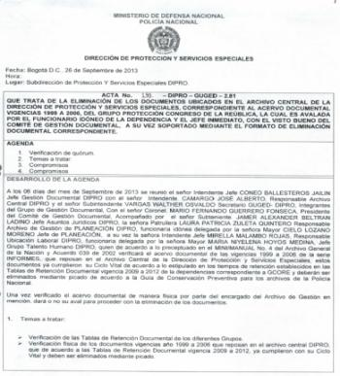
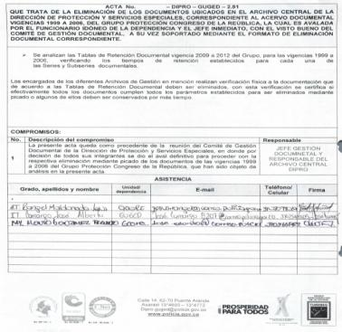
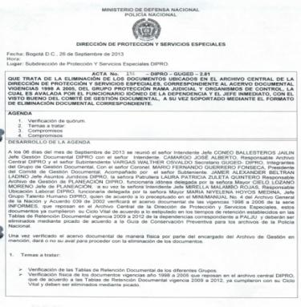
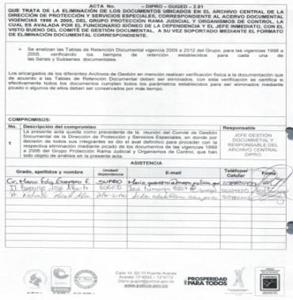

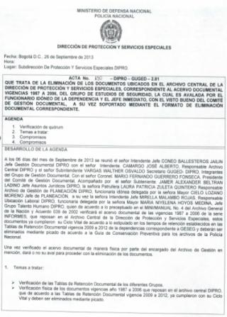
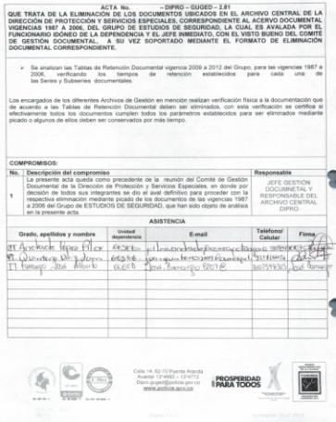
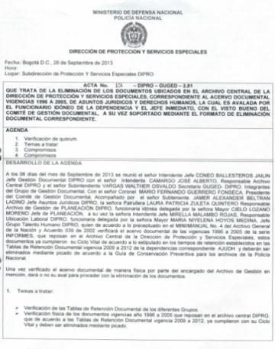
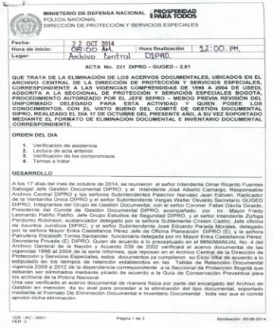
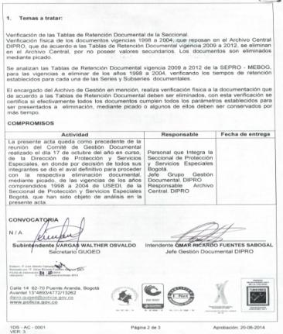
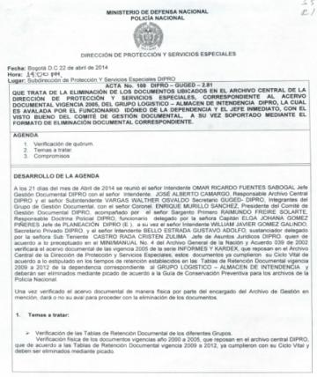
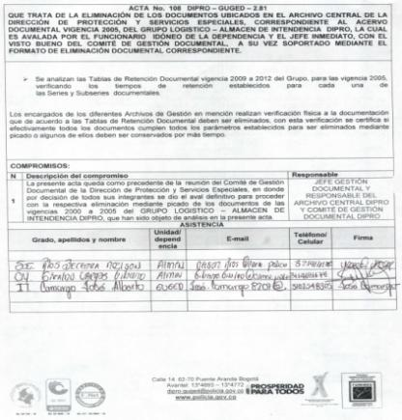
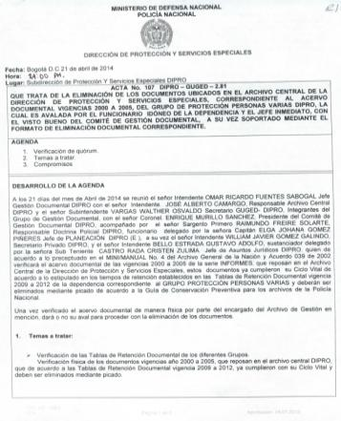
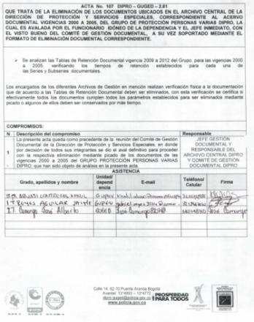
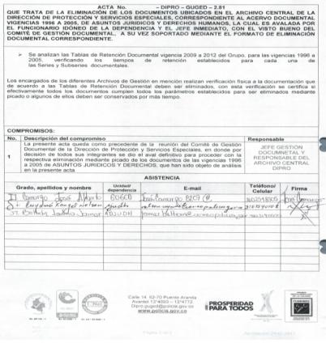

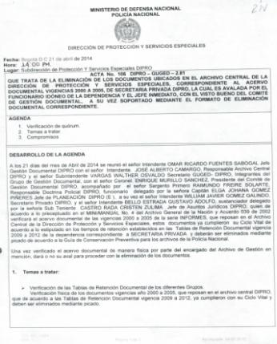
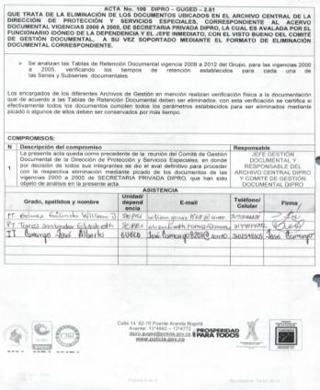
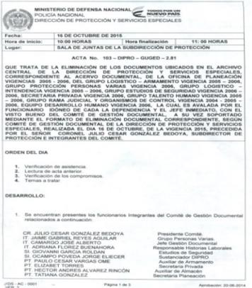
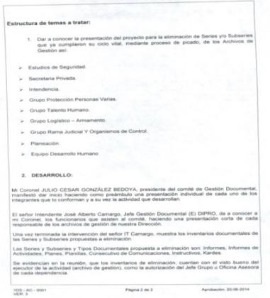
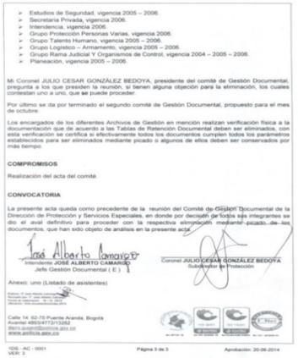
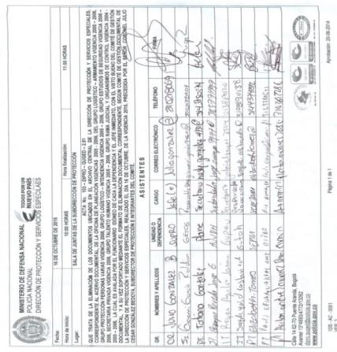

PÉRDIDA DE INFORMACIÓN
Clase de Archivo |  | Vigencia |  |  | Se ha presentado pérdida de información |  |  |  |  |  |  |  |  |  |  | Se cuenta con el precedente de la pérdida de información |  |  |  |  | Específique la cantidad de información pérdida, en metros lineales (correspondiente a 4 cajas por metro lineal)
 |  |  |  |  | SI | NO | Causa |  |  |  |  |  |  |  |  | SI | NO | Número y fecha del soporte generado
Archivo Central |  | 1989 HASTA 2023 |  |  |  | X | N/A |  |  |  |  |  |  |  |  |  | X | N/A |  |  | N/A

Fecha de Elaboración |  |  |  | 25 | 3 | 2026 |  | Fecha de Elaboración |  |  |  | 25 | 3 | 2026 |  |  |  |  | VISTO BUENO JEFE DE LA UNIDAD
Diagnóstico Elaborado por: |  |  |  |  |  |  |  | Jefe Grupo de Gestión Documental o quien haga sus veces |  |  |  |  |  |  |  | Jefe o Comandante de Unidad (E)
 |  |  |  | Grado Nombres y Apellidos |  |  |  |  |  |  |  | Grado Nombres y Apellidos |  |  |  |  |  |  | Grado Nombres y Apellidos

Firma |  |  |  |  |  |  |  | Firma |  |  |  |  |  |  |  | Firma

D - Sistema Integrado de C -SIC
CONTINUIDAD DIAGNÓSTICO INTEGRAL PARA LOS ARCHIVOS DE LA POLICÍA NACIONAL

D. SISTEMA INTEGRADO DE CONSERVACIÓN-SIC
1. PLAN DE CONSERVACIÓN DOCUMENTAL
1. Programas |  |  |  |  | Clase de Archivo |  | Actividad |  | Evidencia |  | periodicidad |  | Observaciones
1. Capacitación y sensibilización del personal |  |  |  |  | Archivo Central |  | socialización impartida a los responsables de archivo de gestión de áreas y grupos del nivel central/o quien cumple sus funciones, de la dirección de protección y servicios especiales. |  | Comunicado oficial GS-2025-045745-DIPRO, AC-2025-008317-DIPRO y AC-2025-008401-DIPRO |  | Trimestral |  | Pendiente Informe trimestral del 2026
2. Inspección y mantenimiento de sistemas de almacenamiento e instalaciones físicas |  |  |  |  | Archivo Central |  | Informe semestral Sistema Integrado de Conservación de Archivos SIC- Organizacion depositos documentales |  | Comunicado oficial GS-2025-046843-DIPRO |  | Semestral |  | Pendiente Informe semestral del 2026
3. Saneamiento ambiental: desinfección, desratización y desinsectación |  |  |  |  | Archivo Central |  | Informe semestral Sistema Integrado de Conservación de Archivos SIC- Formatos Monitoreo y Control de Condiciones Ambientales, certificado de fumigacion y control de plagas DIPRO |  | Comunicado oficial GS-2025-046843-DIPRO |  | Semestral |  | Pendiente Informe semestral del 2026
4. Monitoreo y control de condiciones ambientales |  |  |  |  | Archivo Central |  | cumplimiento indicador subfactor 3. Programa de monitoreo y control de condiciones ambientales |  | Comunicado oficial GS-2025-083734-DIPRO |  | Trimestral |  | Pendiente Informe trimestral del 2026
5. Almacenamiento y re-almacenamiento |  |  |  |  | Archivo Central |  | Informe semestral Sistema Integrado de Conservación de Archivos SIC |  | Comunicado oficial GS-2025-046843-DIPRO |  | Semestral |  | Pendiente Informe semestral del 2026
6. Prevención de emergencias y atención de desastres. |  |  |  |  | Archivo Central |  | Plan de prevención de emergencias y atención de desastres. |  | Comunicado oficial GS-2025-116638-DIPRO |  | Trimestral |  | Pendiente Informe trimestral del 2026
2. PLAN DE PRESERVACIÓN DIGITAL
2. Plan |  |  |  |  | Clase de Archivo |  | Actividad |  | Evidencia |  | periodicidad |  | Observaciones
1. Preservación digital a largo plazo |  |  |  |  | Archivo Central |  | Creaciòn de carpetas de respaldo y back up. |  | Comunicado oficial GS-2025-046843-DIPRO |  | Semestral |  | En coordinacion con el Grupo de Tecnologias de la Informaciòn.
EVIDENCIA FOTOGRÁFICA
SE ANEXA REGISTRO FOTOGRÁFICO QUE DEN CUENTA DE LAS CONDICIONES DE ORGANIZACIÓN, ADMINISTRACIÓN, CUSTODIA Y CONSERVACIÓN DE LOS ACERVOS DOCUMENTALES
Plan de conservación de documental
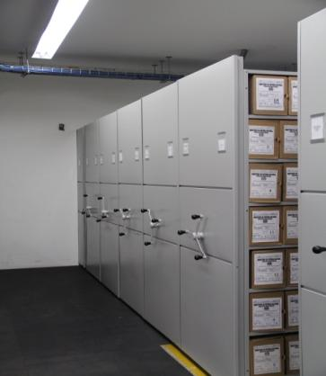  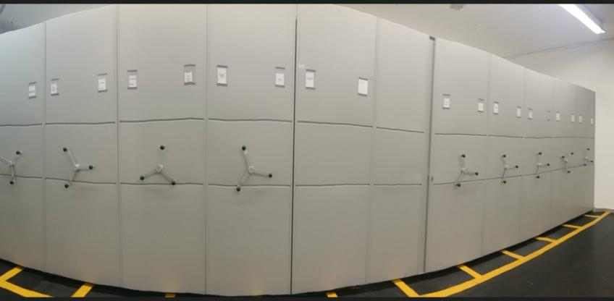 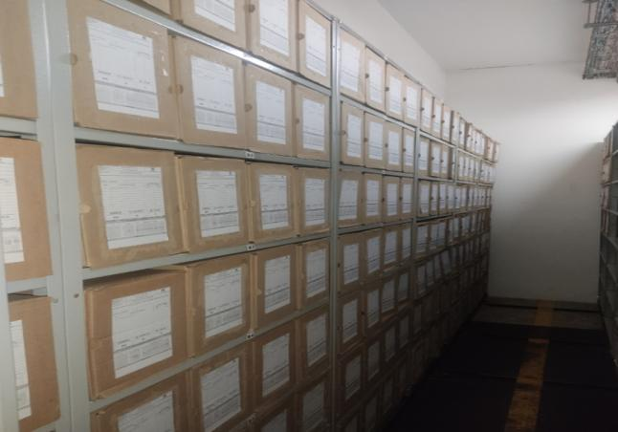 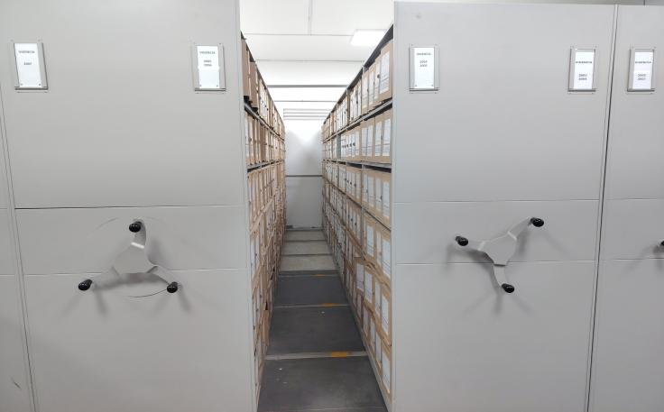

Fecha de Elaboración |  | 25 | 3 | 2026 |  | Fecha de Elaboración |  | 25 | 3 | 2026 | VISTO BUENO JEFE DE LA UNIDAD
Diagnóstico Elaborado por: |  |  |  |  |  | Jefe Grupo de Gestión Documental o quien haga sus veces |  |  |  |  | Jefe o Comandante de Unidad (E)
 | Grado Nombres y Apellidos |  |  |  |  |  | Grado Nombres y Apellidos |  |  |  |  | Grado Nombres y Apellidos
Firma |  |  |  |  |  | Firma |  |  |  |  | Firma

